Solicitud gráfica
 | Área: | Matemáticas |  |  | Fecha:
 | Grado: | 7 |  |  | 2016-01-25
 | Título del tema: | Los números racionales |  |  | ¿Cuaderno de estudio o recurso? | Recurso
 | Editor: | Adriana Ma. Pachón |  |  | Motor del recurso | F6B

 | Código guión o recurso: | MA_07_05_CO_REC210 | ← Para determinar este código, visite la hoja de Ayuda
 |  |  |  |  | ESPECIFICACIÓN DE ARCHIVOS A ENTREGAR
Núm. | Archivo Shutterstock o ruta en web | Imagen para: | Tipo | Ubicación de la imagen en el recurso F6B | Nombre imagen SMALL | Tamaño imagen SMALL | Nombre imagen ZOOM | Tamaño imagen ZOOM | Descripción | Observaciones
IMG01 | 104745899 | Recurso F6B | Fotografía | Contenido | MA_07_05_CO_REC210_IMG01n.jpg | 320 x 480 px | MA_07_05_CO_REC210_IMG01a.jpg | 800 x 458 px | 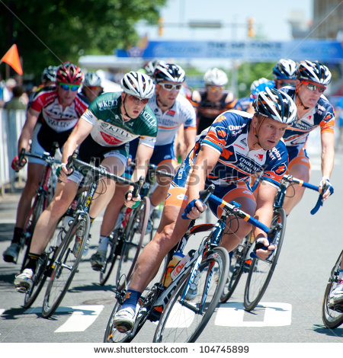
IMG02 | Ver descripción | Recurso F6B | Ilustración | Contenido | MA_07_05_CO_REC210_IMG02n.jpg | 320 x 480 px | MA_07_05_CO_REC210_IMG02a.jpg | 800 x 458 px | 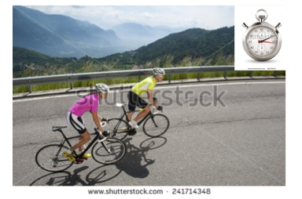 En la imagen debe incluirse un cronómetro. Las imágenes se tomaron de shutterstock: 241714348 160720421
IMG03 | Ver descripcion | Recurso F6B | Ilustración | Contenido | MA_07_05_CO_REC210_IMG03n.jpg | 320 x 480 px | MA_07_05_CO_REC210_IMG03a.jpg | 800 x 458 px | Eliminar de la fotografía las banderas. La imagen se tomó de shutterstock: 309192188 | 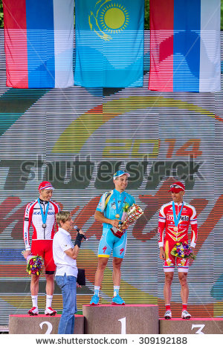
IMG04 | 153567299 | Recurso F6B | Fotografía | Contenido | MA_07_05_CO_REC210_IMG04n.jpg | 320 x 480 px | MA_07_05_CO_REC210_IMG04a.jpg | 800 x 458 px
IMG05 | 219872224 | Recurso F6B | Fotografía | Contenido | MA_07_05_CO_REC210_IMG05n.jpg | 320 x 480 px | MA_07_05_CO_REC210_IMG05a.jpg | 800 x 458 px
IMG06 | 177119963 | Recurso F6B | Fotografía | Contenido | MA_07_05_CO_REC210_IMG06n.jpg | 320 x 480 px | MA_07_05_CO_REC210_IMG06a.jpg | 800 x 458 px
IMG07 | 244059796 | Recurso F6B | Fotografía | Contenido | MA_07_05_CO_REC210_IMG07n.jpg | 320 x 480 px | MA_07_05_CO_REC210_IMG07a.jpg | 800 x 458 px
IMG08 | 342730796 | Recurso F6B | Fotografía | Contenido | MA_07_05_CO_REC210_IMG08n.jpg | 320 x 480 px | MA_07_05_CO_REC210_IMG08a.jpg | 800 x 458 px

 |  |  |  |  |  |  |  |  |  | Elaborar imagen

#VALUE! | Descripcion | Recurso F6B |  |  | #VALUE! | #VALUE! | #N/A | #N/A

